Figura 1
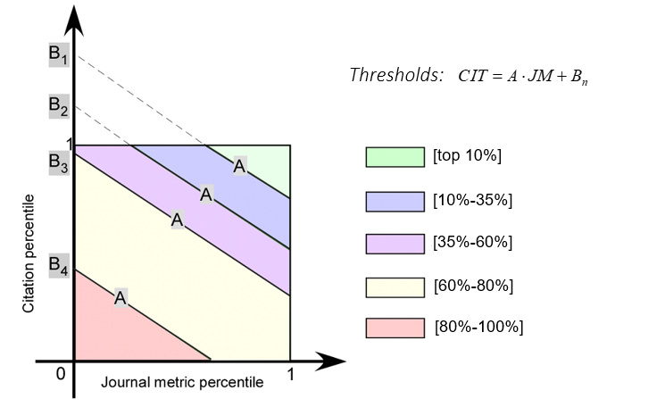
Figura 1: Rappresentazione in percentili di tutti gli articoli pubblicati in una particolare categoria di riferimento in un particolare anno.

Figura 2
Figura 2: Distribuzione percentuale dei prodotti conferiti nelle classi di merito (Eccellente ed estremamente rilevante -A; Eccellente - B; Standard -C; Rilevanza sufficiente -D; Scarsa rilevanza o non accettabile -E).

 | A | B | C | D | E
 | 16.1% | 35.7% | 36.9% | 8.9% | 2.4%

Percentuali classi di merito

